Sheet1
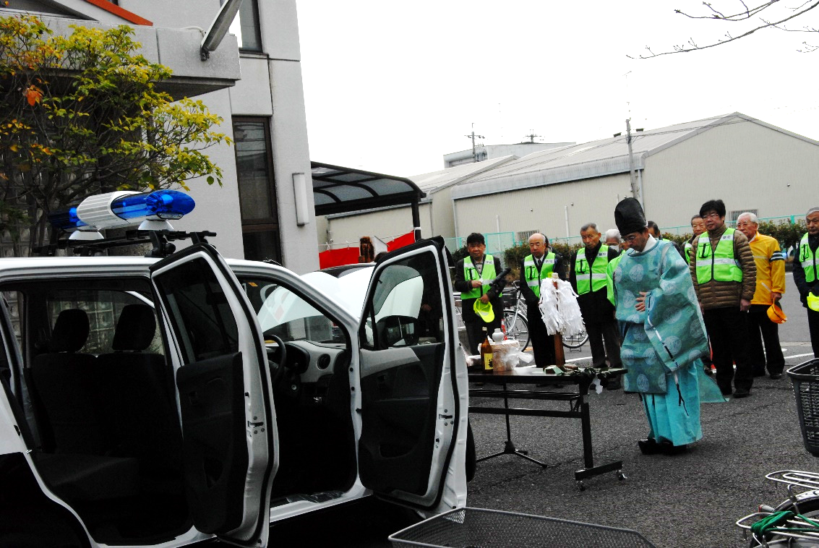
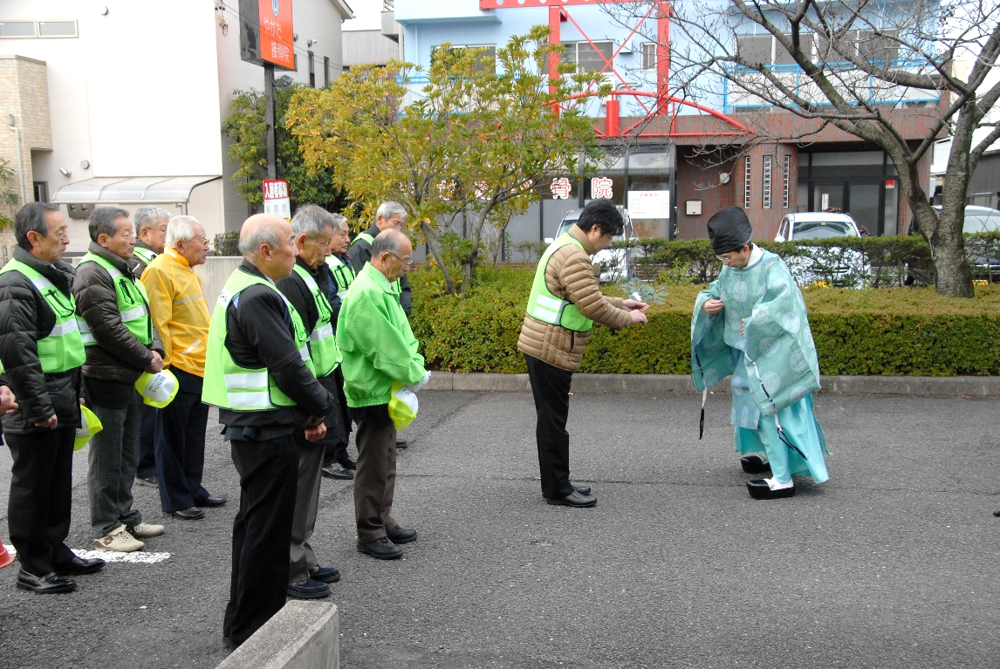

出発式 安全祈願 |  | 出発式 安全祈願
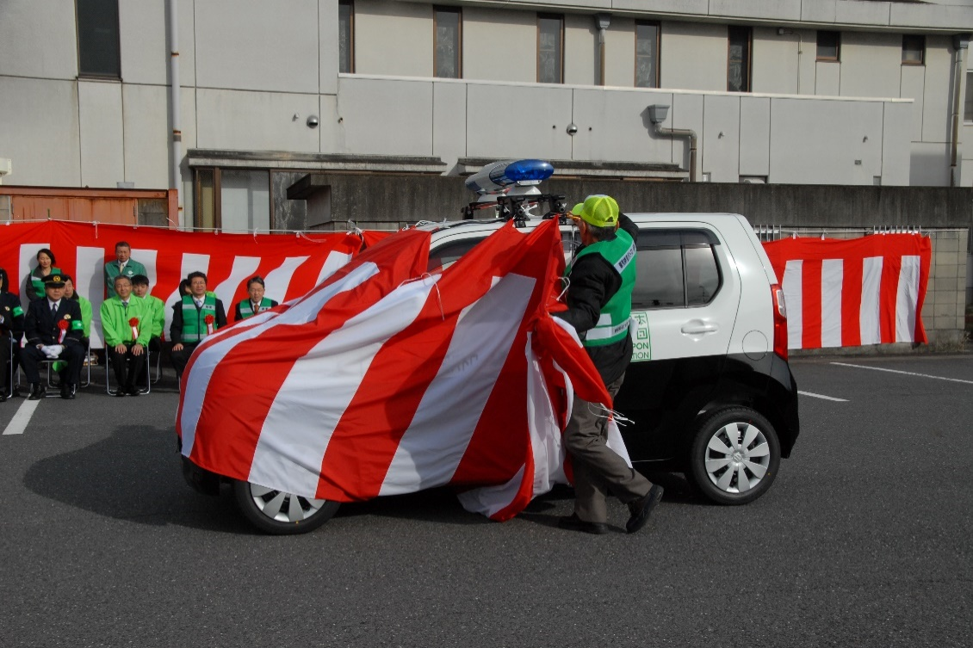
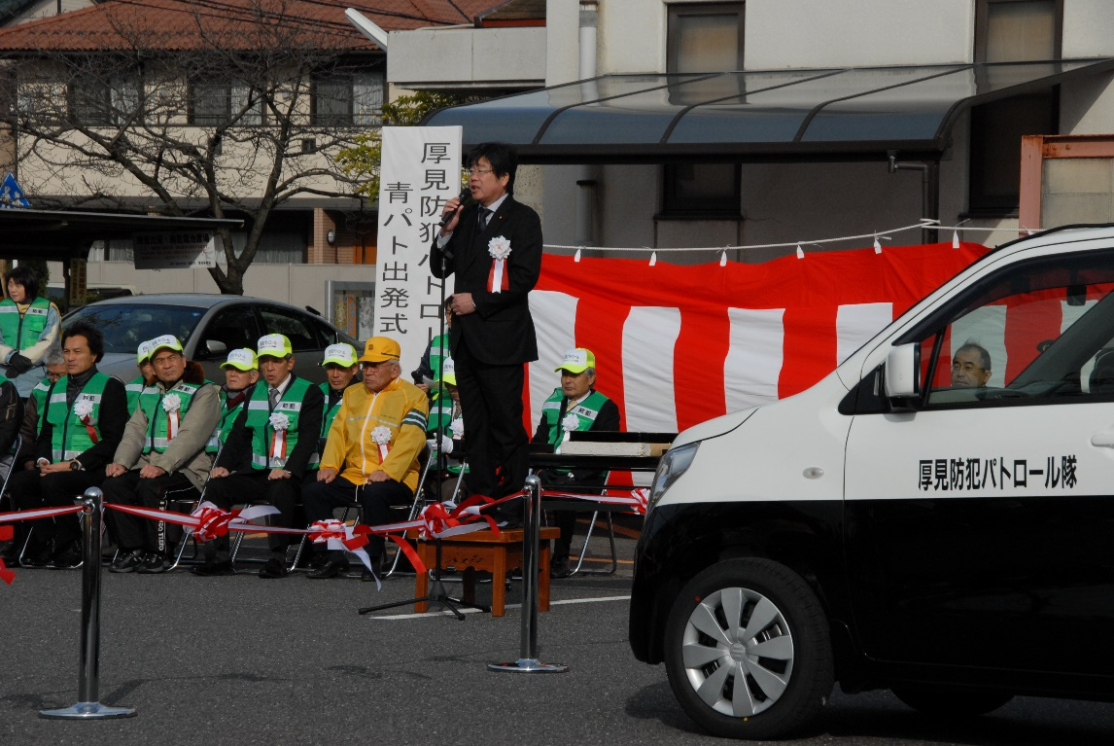

出発式 除幕 | 出発式 安全パトロール隊 大野隊長挨拶

